租赁的识别H8-4
致同会计师事务所
租赁的识别
被审计单位： |  | 编制人： | 编制日期： | 索引号： | H8-4
截止日：202X年12月31日 |  | 复核人： | 复核日期： | 页 次：
一、审计目标：
1. 资产负债表中记录的使用权资产是存在的，且已记录于恰当的账户；2. 所有应记录的使用权资产均已记录，所有应当包括在财务报表中的相关披露均已包括；3. 使用权资产以恰当的金额包括在财务报表中，与之相关的计价或分摊调整已恰当记录，相关披露已得到恰当计量和描述。
二、审计过程：

1. 租赁的识别
要素（同时满足） | 公司具体情况 |  |  | 是否满足 | 索引
（1）是否存在已识别资产 |  |  |  | 否 |  | 通常由合同明确指定，也可以在资产可供客户使用时隐性指定
①物理可区分 |  |  |  |  |  | 如果资产的部分产能在物理上可区分(例如，建筑物的一层)，则该部分产能属于已识别资产
②供应方实质性替换权 |  |  |  |  |  | 如果资产供应方在整个使用期间拥有对该资产的实质性替换权，则该资产不属于已识别资产 | 如果合同仅赋予资产供应方在特定日期或者特定事件发生日或之后拥有替换资产的权利或义务，考虑到资产供应方没有在整个使用期间替换资产的实际能力，资产供应方的替换权不具有实质性。 与资产位于资产供应方所在地相比， 如果资产位于客户所在地或其他位置，替换资产所需要的成本更有可能超过其所能获取的利益。资产供应方在资产运行结果不佳或者进行技术升级的情况下，因修理和维护而替换资产的权利或义务不属于实质性替换权。
同时符合下列条件时，表明资产供应方拥有资产的实质性替换权：拥有在整个使用期间替换资产的实际能力；通过行使替换资产的权利将获得经济利益。 |  |  |  |  |  | 例如，客户无法阻止供应方替换资产，且用于替换的资产对于资产供应方而言易于获得或者可以在合理期间内取得； 替换资产的预期经济利益将超过替换资产所得成本。
（2）是否有权约定使用期间主导已识别资产的使用 |  |  |  |  |  | 合同中包含旨在保护资产供应方在已识别资产或其他资产中的权益、保护资产供应方的工作人员或者确保资产供应方不因客户使用租赁资产而违反法律法规的条款和条件，本身不足以否定客户拥有主导资产使用的权利。 | 在合同中，"一定期间" 也可以表述为已识别资产的使用量，例如，某项设备的产出量。如果客户有权在部分合同期内控制已识别资产的使用，则合同包含一项在该部分合同期间的租赁。
①有权在整个使用期间主导已识别资产的使用目的和使用方式；或 |  |  |  |  |  | 如果客户有权在整个使用期间在合同界定的使用权范围内改变资产的使用目的和使用方式，则视为客户有权在该使用期间主导资产的使用目的和使用方式。 | 在判断客户是否有权在整个使用期间主导，已识别资产的使用目的和使用方式时，企业应当考虑在该使用期间与改变资产的使用目的和使用方式最为相关的决策权。相关决策权是指对使用资产所产生的经济利益产生影响的决策权。
②已识别资产的使用目的和使用方式在使用期间前已预先确定，并且： |  |  |  |  |  | 例如，通过设计资产或在合同中对资产的使用做出限制来预先确定相关决策
有权在整个使用期间自行或主导他人按照其确定的方式运营该资产；或 |  |  |  |  |  | 除非资产(或资产的特定方面) 由客户设计，企业应当仅考虑在使用期间对资产使用做出决策的权利。 | 如果客户仅能在使用期间之前指定资产的产出而没有与资产使用相关的任何其他决策权，则该客户享有的权利与任何购买该项商品或服务的其他客户享有的权利并无不同。
设计了已识别资产(或资产的特定方面)并在设计时已预先确定了该资产在整个使用期间的使用目的和使用方式 |  |  |  |  |  | 例如，电厂的使用目的和使用方式，即是否发电、发电时间和发电量；卡车的使用目的和使用方式，即在规定时间内将指定货物从A地运至B地
（3）是否有权获得在使用期间内因使用已识别资产所产生的几乎全部经济利益 |  |  |  |  |  | 应当在约定的客户权利范围内考虑其所产生的经济利益； 应当有权获得整个使用期间使用该资产所产生的几乎全部经济利益(例如，在整个使用期间独家使用该资产) | 使用资产所产生的经济利益包括资产的主要产出和副产品(包括来源于这些项目的潜在现金流量)以及通过与第三方之间的商业交易实现的其他经济利益。 如果合同规定客户应向资产供应方或另一方支付因使用资产所产生的部分现金流量作为对价，该现金流量仍应视为客户因使用资产而获得的经济利益的一部分。
结 论 | 不包含租赁

2.租赁的分拆 |  |  | 是否适用
条件（同时满足） | 公司具体情况 |  |  | 是否满足 | 索引
（1）承租人可从单独使用该资产或将其与易于获得的其他资源一起使用中获利； |  |  |  |  |  | 易于获得的资源是指出租人或其他供应方单独销售或出租的商品或服务， 或者承租人已从出租人或其他交易中获得的资源
（2）该资产与合同中的其他资产不存在高度依赖或高度关联关系。 |  |  |  |  |  | 若承租人租入资产的决定不会对承租人使用合同中的其他资产的权利产生重大影响，则表明该项资产与合同中的其他资产不存在高度依赖或高度关联关系
结 论 | 无须分拆 |  |  |  |  |  | 在分拆合同包含的租赁和非租赁部分时，承租人应当按照各项租赁部分单独价格及非租赁部分的单独价格之和的相对比例分担合同对价。
注1：合同中同时包含多项单独租赁的，承租人和出租人应当将合同予以分拆，并分别各项单独租赁进行会计处理。
注2：为简化处理，承租人可以按照租赁资产的类别选择是否分拆合同包含的租赁和非租赁部分。

3.租赁的合并 |  |  | 是否适用
条件（任一） | 公司具体情况 |  |  | 是否满足 | 索引
（1）该两份或多份合同基于总体商业目的而订立并构成一揽子交易，若不作为整体考虑则无法理解其总体商业目的； |  |  |  |  |  | 在该情况下，对每份合同独立进行会计处理可能无法忠实反映（faithful representation）整个交易
（2）该两份或多份合同中的某份合同的对价金额取决于其他合同的定价或履行情况；
（3）该两份或多份合同让渡的资产使用权合起来构成一项单独租赁。
结 论 | 单项租赁
注：两份或多份合同合并为一份合同进行会计处理的，仍然需要区分该一份合同中的租赁部分和非租赁部分。

4. 短期租赁 |  |  | 是否适用 | 是
条件（同时满足） | 公司具体情况 |  |  | 是否满足 | 索引
（1）租赁期不超过12个月 |  |  |  | 否 |  | 短期租赁，是指在租赁期开始日，租赁期不超过12个月的租赁
考虑续租选择权后租赁期不超过12个月 |  |  |  | 是
续签合同租赁期不超过12个月 |  |  |  | 否
（2）不包含购买选择权 |  |  |  | 是 |  | 包含购买选择权的租赁不属于短期租赁
结 论 | 不属于短期租赁
注1：对于短期租赁，承租人应当按照租赁资产的类别作出本准则第三十二条所述的会计处理选择。如房屋建筑物、机器设备、设车辆等类别。
注2：按照简化会计处理的短期租赁发生租赁变更或者其他原因导致租赁期发生变化的，承租人应当将其视为一项新租赁，重新按照上述原则
判断项新租赁是否可以选择简化会计处理。

5.低价值资产租赁 |  |  | 是否适用
条件（同时满足） | 公司具体情况 |  |  |  | 索引
（1）单项租赁资产为全新资产时价值较低（如低于人民币40 000元） |  |  |  |  |  | 应基于租赁资产的全新状态下的价值进行评估，不应考虑资产已被使用的年限。 低价值资产租赁的标准应该是一个绝对金额，不受承租人规模、性质等影响、也不考虑该资产对于承租人或相关租赁交易的重要性。
（2）并未转租赁或者并不预期要把相关资产进行转租赁 |  |  |  |  |  | 如果承租人已经或者预期要把相关资产进行转租赁，则不能将原租赁按照低价值资产租赁进行简化会计处理。
结 论 | 不属于低价值资产租赁
注：对于低价值资产租赁，承租人可根据每项租赁的具体情况作出本准则第三十二条所述的会计处理选择。
三、审计说明：

四、审计结论：

提示：
在合同开始日，企业应当评估合同是否为租赁或者包含租赁。
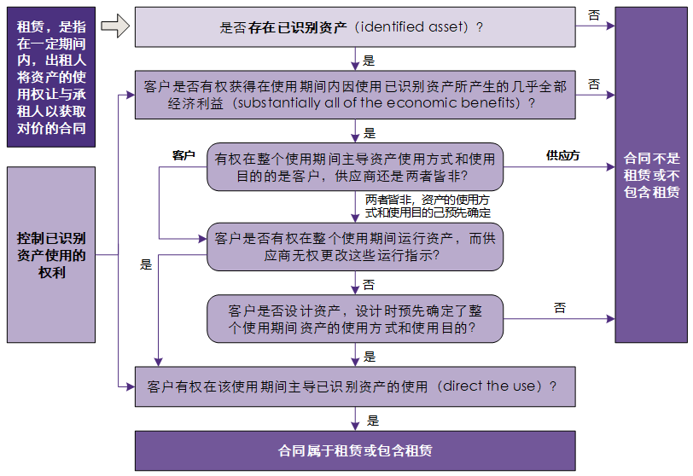

除非合同条款或条件发生变化，企业无需重新评估合同是否为租赁或者是否包含租赁。

第三十二条 对于短期租赁和低价值资产租赁，承租人可以选择不确认使用权资产和租赁负债。
作出该选择的，承租人应当将短期租赁和低价值资产租赁的租赁付款额，在租赁期内各个期间按照直线法或其他系统合理的方法计入相关资产成本或当期损益。
其他系统合理的方法能够更好地反映承租人的受益模式的，承租人应当采用该方法。

租赁期的确定H8-5
致同会计师事务所
租赁期的确定
被审计单位： | 编制人： | 编制日期： | 索引号： | H8-5
截止日：202X年12月31日 | 复核人： | 复核日期： | 页 次：
一、审计目标：
1. 资产负债表中记录的使用权资产是存在的，且已记录于恰当的账户；2. 所有应记录的使用权资产均已记录，所有应当包括在财务报表中的相关披露均已包括；3. 使用权资产以恰当的金额包括在财务报表中，与之相关的计价或分摊调整已恰当记录，相关披露已得到恰当计量和描述。
二、审计过程：

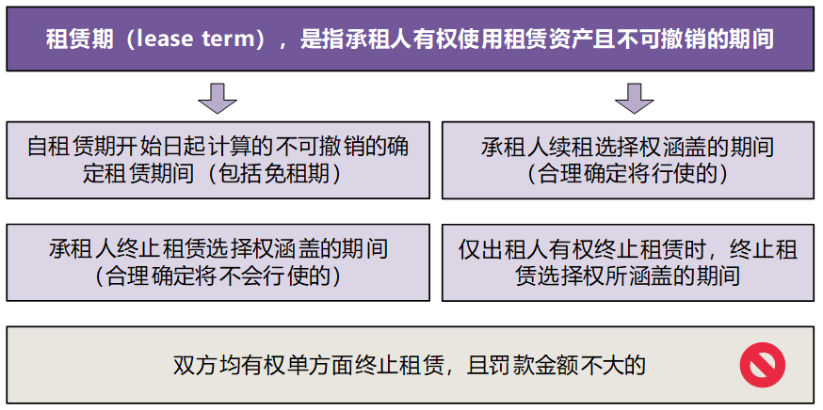
1. 租赁期的确定【承租人有权使用租赁资产且不可撤销的期间】
项目 | 合同信息 |  | 是否包含 | 索引
（1）租赁协议约定的起租日或租金起付日 |  |  | 不包含 |  | 租赁协议中对起租日或租金支付时间的约定，并不影响租赁期开始日的判断。
（2）租赁期开始日【出租人提供租赁资产使其可供承租人使用的起始日期】 |  |  | 包含 |  | 租赁期自租赁期开始日起计算，并包括出租人为承租人提供的免租期。 如果承租人在租赁协议约定的起租日或租金起付日之前，已获得对租赁资产使用权的控制，则表明租赁期已经开始。
（3）不可撤销期间 |  |  |  |  | 在确定租赁期和评估不可撤销租赁期间时，企业应根据租赁条款约定确定可强制执行合同的期间。
①仅出租人有权终止租赁，则不可撤销的租赁期包括终止租赁选择权所涵盖的期间； |  |  | 包含 |  | 如果只有出租人有权终止租赁，则不可撤销的租赁期包括终止租赁选择权所涵盖的期间。
②如果只有承租人有权终止租赁，则在确定租赁期时，应将该项权利视为承租人可行使的终止租赁选择权予以考虑； |  |  |  |  | 应当评估承租人是否合理确定将不行使终止租赁选择权，需考虑的因素详见下（4）。 合理确定将不会行使终止租赁选择权的，租赁期应包括终止租赁选择权涵盖的期间。 | 通常，租赁的不可撤销期间越短，承租人不行使终止租赁选择权的可能性就越大。
③双方均有权单方面终止，且罚款金额不重大。 |  |  | 不包含 |  | 如果承租人和出租人双方均有权在未经另一方许可的情况下终止租赁，且罚款金额不重大，则该租赁不再可强制执行。 | 应当对罚款作出广义解释以同时涵盖终止租赁付款及其他类型的经济处罚，包括弃置或拆卸不可移除的租赁改良所发生的成本。
（4）续租选择权涵盖的期间 |  |  |  |  | 应当评估承租人是否合理确定将行使续租选择权。 合理确定将行使续租选择权的，租赁期应包括续租选择权涵盖的期间。 | 同等条件下优先续约不是无条件续约的权利，不属于续约选择权（续约选择权是公司的一项权利，只要公司愿意，都可以无条件续约）
考虑对承租人行使续租选择权带来经济利益的所有相关事实和情况 |  |  |  |  | 需考虑的因素：①与市价相比，选择权期间的合同条款和条件；②在合同期内，承租人进行或预期进行重大租赁资产改良；③与终止租赁相关的成本；④租赁资产对承租人运营的重要程度；⑤与行使选择权相关的条件及满足相关条件的可能性。

与租赁的其他条款相结合判断 |  |  |  |  | 例如，无论承租人是否行使选择权，均保证向出租人支付基本相等的最低或固定现金，在此情形下，应假设承租人合理确定将行使续租选择权选择权。
（5）购买选择权 |  |  |  |  | 购买选择权的评估方式应与续租选择权或终止租赁选择权的评估方式相同，购买选择权在经济上与将租赁期延长至租赁资产全部剩余经济寿命的续租选择权类似。
确定的租赁期

2. 对租赁期和购买选择权的重新评估
2.1 承租人可控范围内的重大事件或变化的情形 |  | 是否适用 | 是
情形 | 合同信息 |  | 是/否 | 索引
①重大租赁资产改良 |  |  | 是 |  | 在租赁期开始日未预计到的重大租赁资产改良，在可行使续租选择权、终止租赁选择权或购买选择权时，预期将为承租人带来重大经济利益 | 发生承租人可控范围内的重大事件或变化，且影响承租人是否合理确定将行使相应选择权的，承租人应当对其是否合理确定将行使续租选择权、购买选择权或不行使终止租赁选择权进行重新评估，并根据重新评估结果修改租赁期
②租赁资产的重大改动或定制化调整 |  |  |  |  | 在租赁期开始日未预计到的租赁资产的重大改动或定制化调整
③直接相关的经营决策 |  |  |  |  | 承租人做出的与行使或不行使选择权直接相关的经营决策。例如，决定续租互补性资产、处置可替代的资产或处置包含相关使用权资产的业务
结 论 | 应当重新评估是否合理确定将行使续租选择权、购买选择权或不行使终止租赁选择权

2.2 根据重新评估结果修改租赁期 |  | 是否适用 | 是
情形 | 合同信息 |  | 是/否 | 索引
（1）承租人实际行使了选择权，但该选择权在之前企业确定租赁期时未涵盖； |  |  | 是
（2）承租人未实际行使选择权但该选择权在之前企业确定租赁期时已涵盖；
（3）某些事件的发生，导致根据合同规定承租人有义务行使选择权，但该选择权在之前企业确定租赁期时未涵盖；
（4）某些事件的发生，导致根据合同规定禁止承租人行使选择权，但该选择权在之前企业确定租赁期时已涵盖。
重新确定的租赁期

三、审计说明：

四、审计结论：

提示：
租赁期是指承租人有权使用租赁资产且不可撤销的期间。
租赁期自租赁期开始日起计算。

使用权资产 租赁负责初始及后续计量（按年）H8-6
致同会计师事务所
使用权资产 租赁负责初始及后续计量（按年）
被审计单位： |  |  | 编制人： |  | 编制日期： |  | 索引号： | H8-6
截止日：202X年12月31日 |  |  | 复核人： |  | 复核日期： |  | 页 次：
一、审计目标：1. 资产负债表中记录的使用权资产是存在的，且已记录于恰当的账户；2. 所有应记录的使用权资产均已记录，所有应当包括在财务报表中的相关披露均已包括；3. 记录的使用权资产由被审计单位拥有或控制；4. 使用权资产以恰当的金额包括在财务报表中，与之相关的计价或分摊调整已恰当记录，相关披露已得到恰当计量和描述。
二、审计过程：
1. 租赁合同的基本信息
使用权资产名称 | 租赁期开始日 | 合同约定初始期满日 | 续租期（年） | 租赁期（考虑续租可能后） | 租赁期截止日期 | 增量借款利率 | 折现率 | 使用权资产摊销期限（年） | 适用税率 |  | 租赁期是指承租人有权使用租赁资产且不可撤销的期间;承租人有续租选择权，即有权选择续租该资产，且合理确定将行使该选择权的，租赁期还应当包含续租选择权涵盖的期间；承租人有终止租赁选择权即有权选择终止租赁该资产，但合理确定将不会行使该选择权的，租赁期应当包含终止租赁选择权涵盖的期间。
XX设备 | 2021-01-01 | 2028-12-31 | 2 | 10 | 2030-12-31 | 5.00% | 5.00% | 10 | 25%

计 算 区 域
 | 借 | 贷 |  |  | 借 | 贷
使用权资产 | 420,391.08 |  |  | 递延所得税资产 | 93,290.16
租赁负债 |  | 355,391.08 |  | 递延所得税负债 |  | 94,587.99
预付租金+初始直接费用 |  | 65,000.00 |  | 所得税费用 | 1,297.83
 | 420,391.08 | 420,391.08

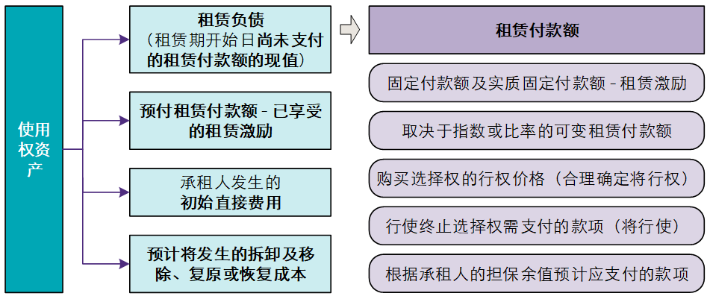
2. 计算租赁负债余额
租金支付日期 | 剩余合同租金（不含税） | 租赁付款额原值 | 租赁负债折现期(年） | 租赁负债折现系数 | 租赁付款额现值 | 租赁预付款 | 初始直接费用 | 使用权资产初始确认金额 |  |  | 本示例假设期初支付租金
2021-01-01 | 50,000.00 | - | 0 | 1.0000 | - | 50,000.00 | 15,000.00
2022-01-01 | 50,000.00 | 50,000.00 | 1 | 0.9524 | 47,619.05
2023-01-01 | 50,000.00 | 50,000.00 | 2 | 0.9070 | 45,351.47
2024-01-01 | 50,000.00 | 50,000.00 | 3 | 0.8638 | 43,191.88
2025-01-01 | 50,000.00 | 50,000.00 | 4 | 0.8227 | 41,135.12
2026-01-01 | 50,000.00 | 50,000.00 | 5 | 0.7835 | 39,176.31
2027-01-01 | 50,000.00 | 50,000.00 | 6 | 0.7462 | 37,310.77
2028-01-01 | 50,000.00 | 50,000.00 | 7 | 0.7107 | 35,534.07
2029-01-01 | 50,000.00 | 50,000.00 | 8 | 0.6768 | 33,841.97
2030-01-01 | 50,000.00 | 50,000.00 | 9 | 0.6446 | 32,230.45
合计 | 500,000.00 | 450,000.00 |  |  | 355,391.08 | 50,000.00 | 15,000.00 | 420,391.08

3. 租赁负债及使用权资产后续计量
期间 | 租赁负债 |  |  |  |  | 使用权资产 |  |  | 对应递延所得税资产 | 对应递延所得税负债
 | 期初余额 | 租赁付款额 | 支付月份 | 利息费用 | 期末余额 | 期初余额 | 折旧费用 | 期末余额
2021年度 | 355,391.08 | - | 1 | 17,769.55 | 373,160.64 | 420,391.08 | 42,039.11 | 378,351.98 | 93,290.16 | 94,587.99
2022年度 | 373,160.64 | 50,000.00 | 1 | 16,158.03 | 339,318.67 | 378,351.98 | 42,039.11 | 336,312.87 | 84,829.67 | 84,078.22
2023年度 | 339,318.67 | 50,000.00 | 1 | 14,465.93 | 303,784.60 | 336,312.87 | 42,039.11 | 294,273.76 | 75,946.15 | 73,568.44
2024年度 | 303,784.60 | 50,000.00 | 1 | 12,689.23 | 266,473.83 | 294,273.76 | 42,039.11 | 252,234.65 | 66,618.46 | 63,058.66
2025年度 | 266,473.83 | 50,000.00 | 1 | 10,823.69 | 227,297.53 | 252,234.65 | 42,039.11 | 210,195.54 | 56,824.38 | 52,548.89
2026年度 | 227,297.53 | 50,000.00 | 1 | 8,864.88 | 186,162.40 | 210,195.54 | 42,039.11 | 168,156.43 | 46,540.60 | 42,039.11
2027年度 | 186,162.40 | 50,000.00 | 1 | 6,808.12 | 142,970.52 | 168,156.43 | 42,039.11 | 126,117.33 | 35,742.63 | 31,529.33
2028年度 | 142,970.52 | 50,000.00 | 1 | 4,648.53 | 97,619.05 | 126,117.33 | 42,039.11 | 84,078.22 | 24,404.76 | 21,019.55
2029年度 | 97,619.05 | 50,000.00 | 1 | 2,380.95 | 50,000.00 | 84,078.22 | 42,039.11 | 42,039.11 | 12,500.00 | 10,509.78
2030年度 | 50,000.00 | 50,000.00 | 1 | -0.00 | -0.00 | 42,039.11 | 42,039.11 | - | -0.00 | -
合计 |  | 450,000.00 |  | 94,608.92 |  |  | 420,391.08

三、审计说明：

四、审计结论：

提示：
1、承租人能够合理确定租赁期届满时取得租赁资产所有权的，应当在租赁资产剩余使用寿命内计提折旧；
2、可选择使用本底稿或H8-9及H8-10；
3、期初衔接请使用S3-8、S3-9或者S3-10。

